技术要求
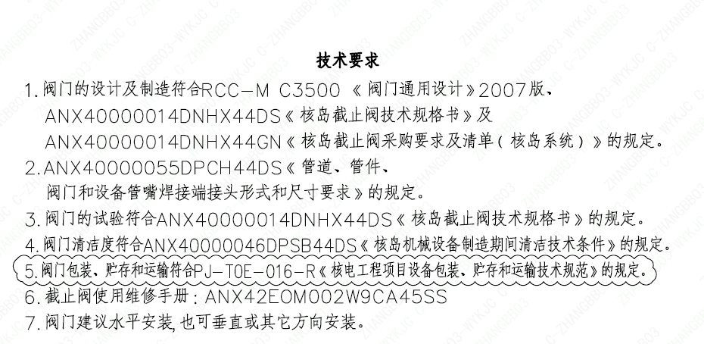
页码 | 字段名 | 内容
1 | 技术要求-1 | 1. 阀门的设计及制造符合 RCC-M C3500《阀门通用设计》2007版、ANX40000014DNHX44DS《核岛截止阀技术规格书》 及ANX40000014DNHX44GN《核岛截止阀采购要求及清单（核岛系统）》 的规定。
1 | 技术要求-2 | 2. ANX40000055DPCH44DS《管道、管件、阀门和设备管嘴焊接端接头形式和尺寸要求》 的规定。
1 | 技术要求-3 | 3. 阀门的试验符合 ANX40000014DNHX44DS《核岛截止阀技术规格书》 的规定。
1 | 技术要求-4 | 4. 阀门清洁度符合 ANX40000046DPSB44DS《核岛机械设备制造期间清洁技术条件》 的规定。
1 | 技术要求-5 | 5. 阀门包装、贮存和运输符合 PJ-TOE-016-R《核电工程项目设备包装、贮存和运输技术规范》 的规定。
1 | 技术要求-6 | 6. 截止阀使用维修手册：ANX42EOM002W9CA45SS
1 | 技术要求-7 | 7. 阀门建议水平安装，也可垂直或其它方向安装。
1 | 采购要求及清单文件编码 | ANX40000014DNHX44GN

图签栏
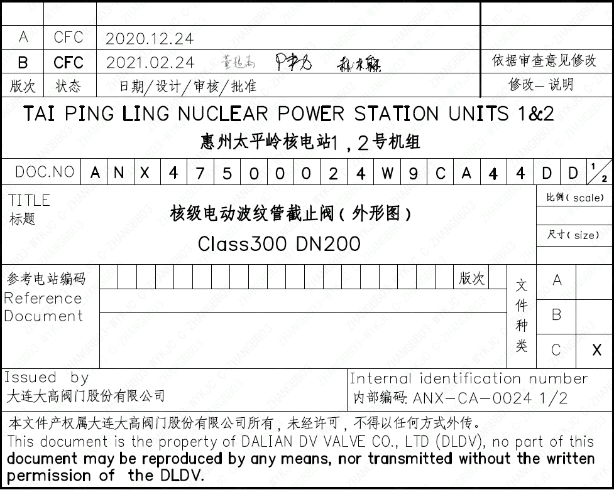
页码 | 文件编码 | 卷标 | 标题 | 参考文件编码 | 参考电站编码版次
1 | ANX47500024W9CA44DD | 1/2 | 核级电动波纹管截止阀（外形图）Class300 DN200

